Feuil2
N° | PROVINCE | Chef-lieu | ECOLES PRIMAIRE 2019-2020 |  |  | ECOLES PRIMAIRE 2020-2021 |  |  | % Par Province | ACCROISSEMENT ECOLES
 |  |  | Tot Public | Tot Privé | Tot gén | Tot Public | Tot Privé | Total gén |  | Tot Public | Tot Privé | Tot gén
1 | KINSHASA | Kinshasa | 1,605 | 2,422 | 4,027 | 2170 | 3643 | 5813 | 8.3 | 565 | 1,221 | 1,786
2 | KONGO-CENTRAL | Matadi | 1,973 | 542 | 2,515 | 2259 | 948 | 3207 | 4.6 | 286 | 406 | 692
3 | KWANGO | Kenge | 2,113 | 13 | 2,126 | 2754 | 13 | 2767 | 3.9 | 641 | 0 | 641
4 | KWILU | Bandundu | 4,197 | 47 | 4,244 | 4889 | 52 | 4941 | 7.1 | 692 | 5 | 697
5 | MAÏ-NDOMBE | Inongo | 1,929 | 2 | 1,931 | 2243 | 2 | 2245 | 3.2 | 314 | 0 | 314
6 | EQUATEUR | Mbandaka | 2,201 | 28 | 2,229 | 2380 | 37 | 2417 | 3.4 | 179 | 9 | 188
7 | TSHUAPA | Boende | 1,587 | 3 | 1,590 | 1795 | 8 | 1803 | 2.6 | 208 | 5 | 213
8 | MONGALA | Lisala | 1,294 | 53 | 1,347 | 1355 | 62 | 1417 | 2 | 61 | 9 | 70
9 | SUD-UBANGI | Gemena | 2,165 | 73 | 2,238 | 2596 | 107 | 2703 | 3.9 | 431 | 34 | 465
10 | NORD-UBANGI | Gbadolite | 1,087 | 47 | 1,134 | 1194 | 40 | 1234 | 1.8 | 107 | -7 | 100
11 | TSHOPO | Kisangani | 1,767 | 286 | 2,053 | 1870 | 288 | 2158 | 3.1 | 103 | 2 | 105
12 | ITURI | Bunia | 2,267 | 205 | 2,472 | 2624 | 228 | 2852 | 4.1 | 357 | 23 | 380
13 | HAUT-UELE | Isiro | 967 | 75 | 1,042 | 1146 | 118 | 1264 | 1.8 | 179 | 43 | 222
14 | BAS-UELE | Buta | 773 | 42 | 815 | 907 | 243 | 1150 | 1.6 | 134 | 201 | 335
15 | NORD-KIVU | Goma | 3,537 | 610 | 4,147 | 3831 | 640 | 4471 | 6.4 | 294 | 30 | 324
16 | SUD-KIVU | Bukavu | 3,441 | 646 | 4,087 | 3642 | 646 | 4288 | 6.1 | 201 | 0 | 201
17 | MANIEMA | Kindu | 1,746 | 66 | 1,812 | 2029 | 72 | 2101 | 3 | 283 | 6 | 289
18 | KASAÏ-CENTRAL | Kananga | 3,021 | 133 | 3,154 | 3446 | 175 | 3621 | 5.2 | 425 | 42 | 467
19 | KASAÏ | Tshikapa | 3,186 | 92 | 3,278 | 3542 | 369 | 3911 | 5.6 | 356 | 277 | 633
20 | KASAÏ-ORIENTAL | Mbuji-Mayi | 896 | 281 | 1,177 | 1038 | 284 | 1322 | 1.9 | 142 | 3 | 145
21 | SANKURU | Lodja | 1,795 | 19 | 1,814 | 2165 | 29 | 2194 | 3.1 | 370 | 10 | 380
22 | LOMAMI | Kabinda | 2,184 | 82 | 2,266 | 2478 | 91 | 2569 | 3.7 | 294 | 9 | 303
23 | HAUT-KATANGA | Lubumbashi | 1,096 | 1,722 | 2,818 | 1315 | 1840 | 3155 | 4.5 | 219 | 118 | 337
24 | LUALABA | Kolwezi | 827 | 311 | 1,138 | 944 | 435 | 1379 | 2 | 117 | 124 | 241
25 | TANGANIKA | Kalemie | 1,933 | 68 | 2,001 | 2196 | 87 | 2283 | 3.3 | 263 | 19 | 282
26 | HAUT-LOMAMI | Kamina | 2,505 | 27 | 2,532 | 2780 | 32 | 2812 | 4 | 275 | 5 | 280
Total général |  |  | 52,092 | 7,895 | 59,987 | 59588 | 10489 | 70077 | 100 | 7496 | 2,594 | 10,090
% |  |  | 86.8 | 13.2 | 100 | 85 | 15 | 100 | Augmentation de 10090 Ecoles, soit 16,8 %

Proportion des Ecoles Primaires par Province en 2023-2024
Province | % Ecole Primaire par Province
KINSHASA | 8.3
KWILU | 7.1
NORD-KIVU | 6.4
SUD-KIVU | 6.1
KASAÏ | 5.6
KASAÏ-CENTRAL | 5.2
KONGO-CENTRAL | 4.6
HAUT-KATANGA | 4.5
ITURI | 4.1
HAUT-LOMAMI | 4
KWANGO | 3.9
SUD-UBANGI | 3.9
LOMAMI | 3.7
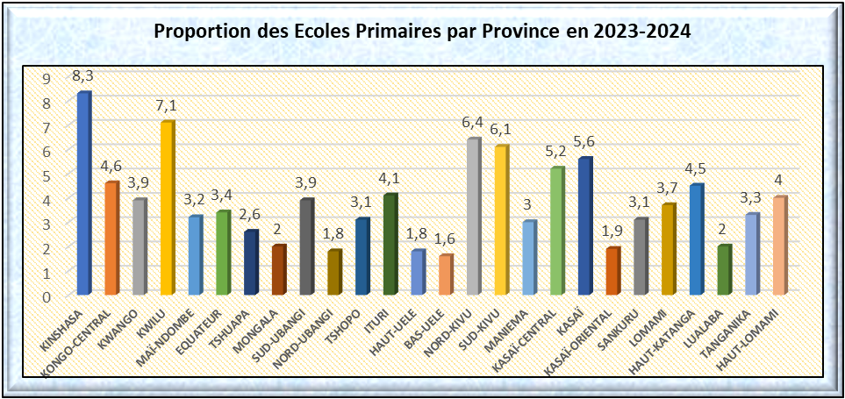
EQUATEUR | 3.4
TANGANIKA | 3.3
MAÏ-NDOMBE | 3.2
TSHOPO | 3.1
SANKURU | 3.1
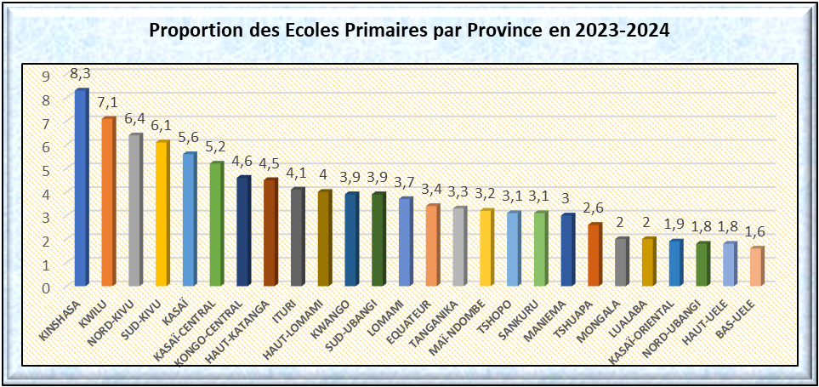
MANIEMA | 3
TSHUAPA | 2.6
MONGALA | 2
LUALABA | 2
KASAÏ-ORIENTAL | 1.9
NORD-UBANGI | 1.8
HAUT-UELE | 1.8
BAS-UELE | 1.6

ECOLES PRIMAIRE 2020-2021
Ecole_Public | Ecole_Privé | Total gén
59588 | 10489 | 70077
85 | 15 | 100

Ecole_Public | Ecole_Privé
59588 | 10489

Répartition des Etablissements scolaires du Primaire selon le secteur 2023-2024
Ecole_Public (59588) | Ecole_Privé (10489)
85% | 15%

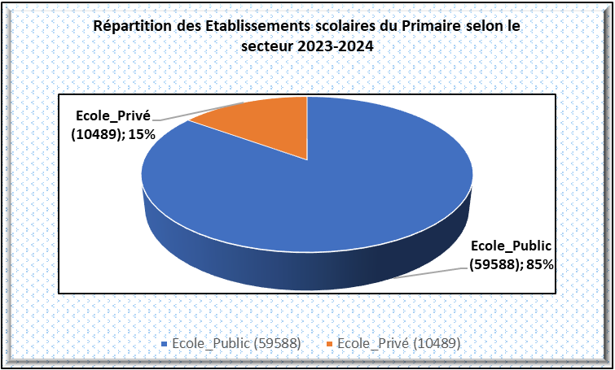

 | ECOLES PRIMAIRE 2019-2020 |  | ECOLES PRIMAIRE 2020-2021
 | Public 2019-2020 | Privé 2019-2020 | Public 2020-2021 | Privé 2020-2021
 | 86.8 | 13.2 | 85 | 15

GRAPHIQUE
Effectifs/Nombres |  |  | Ratio |  | Budget |  | Coût | Salaire mensuel
Elève | Enseignant | Classe | Elèves-classe | Elèves-ENS | Part du Primaire | du Min EDU-NC | Construit° Salle | Enseignant primaire
Année de départ 2023-2024
23,241,417 | 674,122 | 1122264 | 21 | 28 | 924 213 601,8$ | 1 575 610 601$ | 1665,6 $ | 180 $
Projection en 2029-2030
31,207,054 | 9,351,851 | 8,884,258 | 40 | 38 | 1,600,000,000$ | 2,800,000,000$ | 2,200 $ | 360 $

Estimation du Salaire mensuel d'un enseignant du Primaire en RDC 2023 à 2023
Salaire_enseignant_2023-2024 | 180
Salaire_enseignant_2029-2030 | 360

 |  | Année | Taux Acroissement Budget
 |  | 2006 | 3,6
 |  | 2007 | 4,1
 |  | 2008 | 4,2
 |  | 2009 | 3,3
 |  | 2010 | 2,6
 |  | 2011 | 3,4
 |  | 2012 | 3,4
 |  | 2013 | 4,2
 |  | 2014 | 4
 |  | 2015 | 4,3
 |  | 2016 | 6,3
 |  | 2017 | 4,5
 |  | 2018 | 5,5
 |  | 2019 | 6,3
 |  | 2020 | 8,7
 |  | 2021 | 8,9
 |  | 2022 | 7,9
 |  | 2023 | 7,1

